이대서울병원
이대서울병원 정보 안내
병원명 |  | 이대서울병원
검진센터 주소 |  | 서울시 강서구 공항대로 260 이대서울병원 웰니스건강증진센터(C관 3층)
검진센터 예약전화 |  | 02-6986-2222
홈페이지 주소 |  | https://seoul.eumc.ac.kr/wellness
검진 시작 시간 |  | 오전 07:30 ~ |  | 접수시간 | 07:30 ~ 10:30
찾아오시는 길 |  | 5호선 발산역 8번출구 이대서울병원 연결통로 / C관 3층

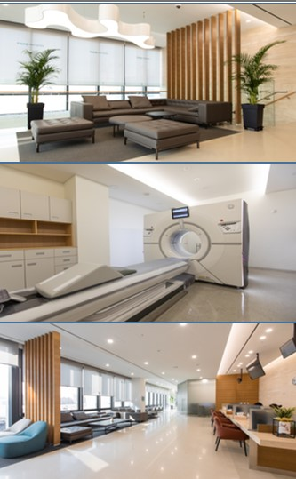
위치: 이대서울병원 웰니스건강증진센터 C관 3층
규모 |  |  | 면적 : 700평 의료진 10명, 간호사 23명, 방사선사 4명, 임상병리사 2명, 운동처방사 1명, 간호기능원 9명, 행정인력 4명 총 53명
최신장비 |  |  | PET-CT, 64 Ch GE Discovery MI(2019년) MRI, 심장/갑상선/경동맥/복부/전립선 검사 최신 초음파 등 2019년 최첨단 장비 보유
차별화 프로그램 |  |  | 건강검진을 받은 후 지속적인 사후 관리 신속한 외래진료 연계 - 치료나 정밀검사 요하는 유소견 신속한 전문과별 교수 외래진료 연계 안전관리 - 진정관리 시스템 진정관리 규정에 근거한 진정검사 진행, 빈틈없는 회복 감시 (중앙 모니터 장비) - 응급상황 대응 매뉴얼 응급상황발생시 이송체계 확립

검진주의 사항
주의사항 | • 건강검진 전날 1. 대장내시경 검사를 신청하지 않은 경우 ▶ 저녁 식사는 오후 7시 이전에 가볍게 드십시오. ▶ 오후 9시 이후에는 음식은 물론 물도 드시지 마십시오. ▶ 채변은 가급적 전일 받으십시오. (채변검사 대상자에 한함) 2. 대장내시경 검사를 신청한 경우 ▶ 별도의 대장내시경 검사 안내문을 참고하시기 바랍니다. • 건강검진 당일 1. 아침 식사는 물론 껌, 담배 등 아무것도 드시지 마십시오. 2. 혈압약은 검사 당일 아침에 물 한 모금으로 복용하십시오. • 기타 1. 귀중품 휴대 및 어린이 동반은 자제해 주십시오. 2. 임산부 (임신 가능성 있는 분) 및 생리 중에는 검사가 일부 제한됩니다. 3. 자궁경부세포진 검사를 실시하는 여성 검진자분은 되도록 검사 48시간 전부터 부부관계 및 질세척을 삼가해 주십시오. 4. 항혈전제(아스피린, 플라빅스 등)을 복용하시는 분은 담당 주치의와 상의 후 건강검진 5일 전부터 중단해주십시오. 5. 항응고제(쿠마딘, 와파린 등)를 복용하시는 분은 담당 주치의와 복용 중단 여부를 상의하여 주십시오. 6. 당뇨약을 복용하거나 인슐린을 주사하는 분은 건강검진 금식시점부터 약복용과 주사를 중단해 주십시오. 7. 위내시경 검사 시 흔들리는 치아는 손상 위험이 있으므로 치과 치료 후 검사가 가능합니다. 8. 조영제가 들어가는 정밀 CT (뇌CT, 심장CT, 복부골반 CT, 폐정밀CT), MRI 검사 항목은 당뇨약(메포민 성분)을 드시는 경우에 검사전날, 검사 당일, 검사 다음날까지 당뇨 약물 복용을 중단하여야 합니다. 9. 수면내시경을 하시는 분은 당일 자가운전이 불가능 하오니 대중교통을 이용해 주십시오.

